4.1試行
No.4.1試行

工 事 報 告 書 （ 月 分 ）
工事番号 |  |  | 工事名
工事場所 |  |  |  |  |  |  |  |  |  | 計画通知書
工事規模 |  |  |  |  |  |  |  |  |  |  |  | 年 |  | 月 |  | 日
 |  |  |  |  |  |  |  |  |  |  | 第 |  |  |  | 号
工期 |  | 年 |  | 月 | 日 | から |  |  | 年 |  | 月 |  | 日 | まで
設計者 |  |  |  |  |  |  | 監督員
受注者 |  |  |  |  |  |  | 現場代理人
 |  |  |  |  |  |  | 主任技術者

 | 予定出来高 | 実施出来高
6月 | 0.0% | 0.0%
7月 | 10.0% | 5.0%
8月 | 20.0% | 10.0%
9月 | 30.0% | 15.0%
10月 | 50.0% | 40.0%
11月 | 100.0%
12月
1月
2月
3月
4月
予定線
工 事 の 進 捗 状 況
 |  |  |  |  |  |  |  |  |  |  |  |  |  |  |  |  |  | 100
 |  |  |  |  |  |  |  |  |  |  |  |  |  |  |  |  |  | 90
実施線
 |  |  |  |  |  |  |  |  |  |  |  |  |  |  |  |  | 出 | 80
 |  |  |  |  |  |  |  |  |  |  |  |  |  |  |  |  | 来 | 70
 |  |  |  |  |  |  |  |  |  |  |  |  |  |  |  |  | 高 | 60
 |  |  |  |  |  |  |  |  |  |  |  |  |  |  |  |  | 工 | 50
 |  |  |  |  |  |  |  |  |  |  |  |  |  |  |  |  | 程 | 40
 |  |  |  |  |  |  |  |  |  |  |  |  |  |  |  |  |  | 30
 |  |  |  |  |  |  |  |  |  |  |  |  |  |  |  |  | ％ | 20
 |  |  |  |  |  |  |  |  |  |  |  |  |  |  |  |  |  | 10
 |  |  |  |  |  |  |  |  |  |  |  |  |  |  |  |  |  | 0 | 6 | 7 | 8 | 9 | 10 | 11 | 12 | 1 | 2 | 3 | 4
 |  |  |  |  |  |  |  |  |  |  |  |  |  |  |  |  | 予定出来高 |  | 0.0% | 10.0% | 20.0% | 30.0% | 50.0% | 100.0%
 |  |  |  |  |  |  |  |  |  |  |  |  |  |  |  |  | 実施出来高 |  | 0.0% | 5.0% | 10.0% | 15.0% | 40.0%

※ここに予定出来高、実施出来高の数字を入れると自動でグラフができる
※月が足りなくなった場合、列の追加で対応可能
 | 今月の報告 |  |  |  |  |  |  | 来月の計画
※ 工事写真を添付すること |  |  |  |  |  | ※ 実施工程表を添付すること
※ 週休二日対象工事は実施状況を添付すること

工事報告書記載要領

１ 提出期限は、毎月25日とする。
２ 関係しない項目は削除、抹消する等で、空欄の無いよう全てに記入する。
３ 進捗状況グラフには、工期末まで予定線及び該当月の実施線を引き、月末日の進捗
率（予定含む）をそれぞれ有効桁数２位で記入する。
４ 今月の報告及び来月の計画欄には、主な作業を箇条書する。
５ 工事写真は、説明書きの上３～６枚Ａ４スクラップ帖にて提出する。なお、現場作
業に至らない場合、省略する。
６ 実施工程表は、翌月分の詳細なものとする。

4.2試行
No.4.2試行
工事進捗状況（総括）
 |  |  |  |  |  |  |  |  |  |  |  | 年 月 日

工事名 |  | 青森○○改修工事
工事場所 |  | ○○地内
工事概要 |  | ○○改修工事 1式
契約状況
工事名 |  |  |  |  |  |  |  | 受注者 |  | 当初請負額 | 割合
青森○○改修工事 |  |  |  |  |  |  |  | ㈱○○建設 |  | 7,665,000 | 30.60%
青森○○電気設備工事 |  |  |  |  |  |  |  | ㈱○○電気 |  | 6,079,500 | 24.30%
青森○○電気設備工事 |  |  |  |  |  |  |  | ○○工業㈱ |  | 11,280,000 | 45.10%
計 |  |  |  |  |  |  |  |  |  | 25,024,500 | 100.0%

 | 予定出来高(%) | 実施出来高(%)
4月 | 0.0% | 0.0%
5月 | 10.0% | 0.0%
6月 | 20.0% | 10.0%
7月 | 30.0% | 20.0%
8月 | 100.0%
9月
 |  |  | 100 | ％
 |  |  | 90
 |  |  | 80
 |  |  | 70
 |  |  | 60
 |  |  | 50
 |  |  | 40
 |  |  | 30
 |  |  | 20
 |  |  | 10
 |  |  | 0
 |  |  |  | 4月 | 5月 | 6月 | 7月 | 8月 | 9月
 | 予定出来高(%) |  |  | 0.0% | 10.0% | 20.0% | 30.0% | 100.0%
 | 実施出来高(%) |  |  | 0.0% | 0.0% | 10.0% | 20.0%

 | 予定出来高(%) |  |  | 4月 | 5月 | 6月 | 7月 | 8月 | 9月
 | 建築 |  |  |  |  |  | 30.6%
 | 電気設備 |  |  |  |  |  | 24.3%
 | 機械設備 |  |  |  |  |  | 45.1%
 | 計 |  |  |  |  |  | 100.0%

 | 実施出来高(%) |  |  | 4月 | 5月 | 6月 | 7月 | 8月 | 9月
 | 建築
 | 電気設備
 | 機械設備
 | 計

 | ※建築工事元請業者が事業全体の進捗状況を作成する。
 | 様式は任意に作成してよろしい。（グラフ挿入など。）

8
No.8

 |  |  |  |  |  |  |  | 年 月 日

 |  | 殿

 |  |  |  |  |  | （受注者）

 |  |  | 出 来 形 検 査 請 求 書

 | 下記工事について、出来形検査を請求します。

 |  |  |  | 記

 | 工事番号 |  |  |  | 工事名

 | 工事場所
 |  |  |  |  | 工期 |  | 年 月 日から
 | 請負代金額
 |  |  |  |  |  |  | 年 月 日まで

※添付書類について
・工事の出来形部分、搬入済みの工事材料に関する資料
・出来形総括表
・出来形数量計算書（監督員から請求があった場合）

9
希望しないことの報告の場合、発議事項は「協議」ではなく「報告」にチェックを入れること
No.9
工 事 打 合 簿 [記載例：工事着手時]
発 議 者 |  |  |  |  |  |  | 発議年月日 |  | 年 月 日
発議事項
 |  |  |  |  | （ |  |  |  |  |  |  |  | ）
工事番号 |  |  |  |  |  |  | 受注者名
工 事 名
 | （内容）

 | 本工事の現場説明書及び週休２日確保工事実施要領における記載内容に基づき、
 | 「完全週休2日（土日）」に取り組みたいので協議します。 |  |  |  |  |  |  |  |  |  |  |  |  | 「完全週休2日（土日）」に取り組みたいので協議します。
 |  |  |  |  |  |  |  |  |  |  |  |  |  | 「完全週休2日（土日）及び月単位の週休２日」に取り組みたいので協議します。
 |  |  |  |  |  |  |  |  |  |  |  |  |  | 「月単位の週休2日」に取り組みたいので協議します。

 |  |  |  |  |  |  |  |  |  |  |  |  |  | 「完全週休2日（土日）」の取組を希望しないことを報告します。
 |  |  |  |  |  |  |  |  |  |  |  |  |  | 「完全週休2日（土日）及び月単位の週休２日」、「月単位の週休２日」のどちらの取組も
 |  |  |  |  |  |  |  |  |  |  |  |  |  | 希望しないことを報告します。

 | 添付図 |  |  | 葉、その他添付図書 |  |  |  | 工程表
 | 発注者 | 上記について |  |  |  |  |  |  |  |  |  | します。
処理
 |  |  |  |  |  | 上記のとおり実施されたい。

・ |  |  |  |  |  |  |  |  |  | 年 月 日
 | 受注者 | 上記について |  |  |  |  |  |  |  |  |  | します。
回答

 |  |  |  |  |  |  |  |  |  | 年 月 日

 |  |  | 総 括 監督員 |  | 主 任 監督員 |  | 監督員 |  |  |  | 現 場 代理人 | 主 任 （監 理） 技術者

 |  |  |  |  |  |  |  |  |  |  |  | （Ａ４版）

11
No.11
工 事 打 合 簿【記載例】
発 議 者 |  |  |  |  |  | 発議年月日 | 年 月 日
発議事項
 |  |  |  |  | （ |  |  |  |  |  | ）
工事番号 |  |  |  |  |  | 受注者名
工 事 名
 | （内容）
 | デジタル工事写真の小黒板情報電子化を行うので承諾願います。使用機器及びソフトウェアは以下のとおりです。 使用機器： ソフトウェア：

※使用機器及びソフトウェアの仕様が分かる資料を添付すること。

 | 添付図 |  |  | 葉、その他添付図書
 | 発注者 | 上記について |  |  |  |  |  |  |  | します。
処理

・ |  |  |  |  |  |  |  | 年 月 日
 | 受注者 | 上記について |  |  |  |  |  |  |  | します。
回答

 |  |  |  |  |  |  |  | 年 月 日

 |  |  | 総 括 監督員 |  | 主 任 監督員 | 監督員 |  |  | 現 場 代理人 | 主 任 （監 理） 技術者

 |  |  | ※ただし、現場技術員には、指示、承諾、協議及び確認の適否等を行う権限はない。

 |  |  |  |  |  |  |  |  |  | （Ａ４版）

12
No.12
 | この工事では、「青森県認定リサイクル製品」を使用しています。 「青森県認定リサイクル製品」は、県内で発生する循環資源を原材料とした製品で、安全性、規格等について青森県知事の認定を受けた製品です。 | 
 | 認 定 番 号
 | 品 目
 | 製 品 名
 | 製 造 者
 | ※認定リサイクル製品を使用する場合は、必要事項を記入のうえ、公衆の見やすい場所に掲示すること。

13
No.13
 | 青森県認定リサイクル製品及びレッツbuyあおもり新商品事業認定製品
 | 使用実績調査票

 | 工 事 名：
 | 受注者名：

 | ﾘｻｲｸﾙor ﾚｯﾂbuy | 認定番号 | 製 品 名 | 数 量 | 使 用 箇 所
（例） | ﾘｻｲｸﾙ | 第○○○号 | VS側溝 | ○○ｍ | No.○～No.○の歩道路肩部に設置
（例）

 | ※本工事において、認定リサイクル製品若しくは認定された新商品を使用した場合は、工事完了後必要事項を記入し、出荷証明書等使用したことがわかる資料を添付し提出すること。。

15
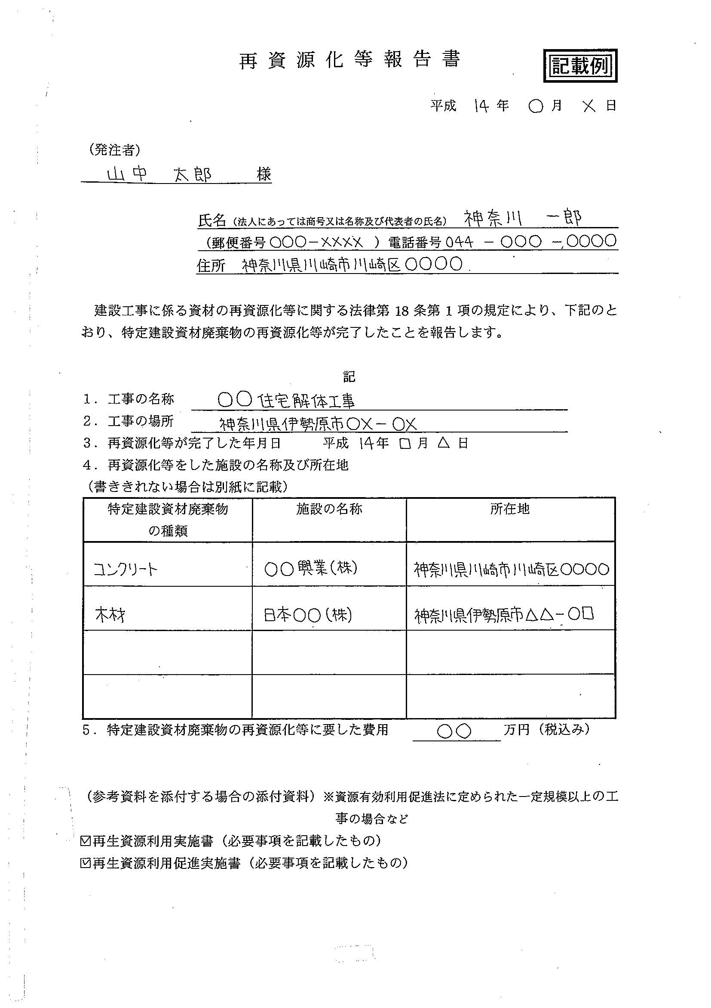
No.15
 |  |  |  | 再資源化等報告書

 |  |  |  |  |  |  | 年 月 日
 | （発注者）
 |  |  | 殿

 |  |  | 氏名（法人にあっては商号又は名称および代表者の氏名）
 |  |  | 郵便番号（ － ） 電話番号 － －
 |  |  | 住所

建設工事に係る資材の再資源化等に関する法律第１８条第１項の規定により、下記のとおり、特定建設資材廃棄物
の再資源化等が完了したことを報告します。

 |  |  |  | 記

 | 1. 工事の名称
 | 2. 工事の場所
 | 3. 再資源化等が完了した年月日 |  |  | 年 月 日
 | 4. 再資源化等をした施設の名称及び所在地
 | （書ききれない場合は別紙に記載）
 | 特定建設資材廃棄物の種類 |  | 施設の名称 |  | 所在地

 | 5. 特定建設資材廃棄物の再資源化等に要した費用 |  |  |  |  | 万円（税込み）

 | （参考資料を添付する場合の添付資料）
 | ※ | 資源有効利用促進法に定められた一定規模以上の工事の場合など
 | □ | 再生資源利用実施書（必要事項を記載したもの）
 | □ | 再生資源利用促進実施書（必要事項を記載したもの）

19
主要機器・資材の発注先等の必要事項を（工種別）施工計画書に記載する等で省略可
No.19

 |  |  |  |  | 年 月 日
公共建築工事標準書式の「主要（資材・機材）発注先通知書」を代えてもよい

 |  | 殿

 |  |  |  | 受注者
 |  |  |  | 住所
 |  |  |  | 氏名

主 要 機 器 ・ 資 材 メ ー カ ー 報 告 書

下記工事に使用する主要機器・資材は別紙のメーカー製品としましたので、報告します。

記

（１） | 工事番号 |  | 第 | 号

（２） | 工事名 |  |  |  |  | 工事

20
No.20
技能士の氏名その他必要事項を（工種別）施工計画書に記載し、資格証明等を添付する等で省略可
 |  |  |  |  |  | 年 月 日

 |  | 殿
 |  |  |  | 受注者
 |  |  |  | 住所
 |  |  |  | 氏名

建 設 工 事 技 能 士 報 告 書

 | このことについて、下記のとおり報告します。

記

（１） | 工事番号 |  | 第 | 号
（２） | 工事名 |  |  |  | 工事

工事種目 |  | 技能士名称 |  | 氏名

○○工事 |  | △△技能士

※技能士の資格証の写しを添付すること
※同一工種の技能士について、１名以上記載すること

21
月間工程表に休暇期間、緊急時連絡等を記載する等で省略化
No.21

 |  |  |  |  |  |  | 年 月 日

 |  | 殿

 |  |  |  |  |  | 受注者
 |  |  |  |  |  | 住所
 |  |  |  |  |  | 氏名

夏期・年末年始等 休暇届

下記の工事について、休暇を定めましたので報告します。

記

 | 工事番号 |  |  | 第 | 号
 | 工事名
 | 工事場所
 | 契約日 |  | 年 月 日
 | 契約工期 |  | 年 月 日 ～ 年 月 日

 | 休暇期間 |  | 年 月 日 ～ 年 月 日

 | 保安体制

 | 休暇中の緊急連絡先
 | 職 名 |  | 氏 名 |  |  | 電話番号 （携帯電話）

25
No.25 |  |  |  |  |  |  |  |  |  |  |  | No.25
〈 年度 製材品利用実績調書〉

記入例
公所名 | 工事名 | 工事場所 | 施設名 | 主要構造 | 棟数 | 総延床面積 （㎡） | 材積 | 樹種 | 備 考 | 製材所 |  | 原木生産地
 |  | 市町村 |  |  |  |  |  |  |  | 製材所名 | 所在地
○○地域県民局 | 県営住宅○○団地外断熱改修工事 | ○○市 | 県営住宅○○団地 | RC造 | 2 | 5,000.00 | 3.6m3 | 松 | 構造材 | ○○(株) | ○○町 | 北海道
○○地域県民局 | ○○寄宿舎改築工事 | ○○市 | ○○寄宿舎 | S造 | 1 | 300.00 | 1.9m3 | ｽﾌﾟﾙｰｽ | 造作材 | (株)○○ | ○○市 | フィンランド
 |  |  |  |  |  |  | 5.3m3 | 松 | 構造材 | (株)○○ | ○○市 | アメリカ
 |  |  |  |  |  |  | 3.1m3 | ヒバ | 構造材 | (株)○○ | ○○市 | 青森県
 |  |  |  |  |  |  | 1.0m3 | 杉集成材 | 造作材 | ○○(株) | ○○県 ○○市 | 青森県(100%)

注：樹種、製材所、原木生産地ごとに記入してください。

